画面（SP）
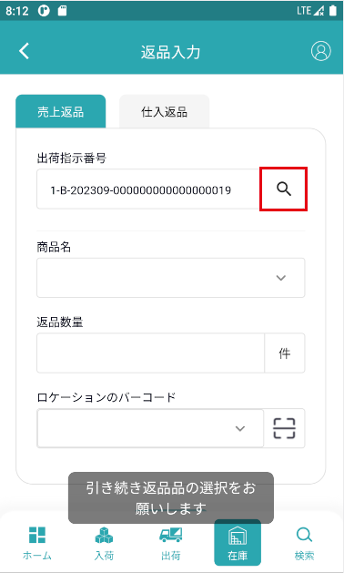
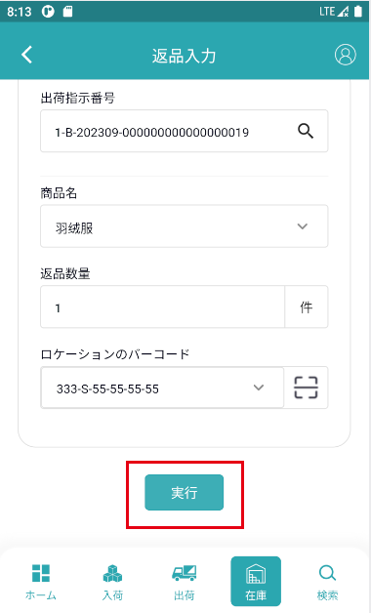
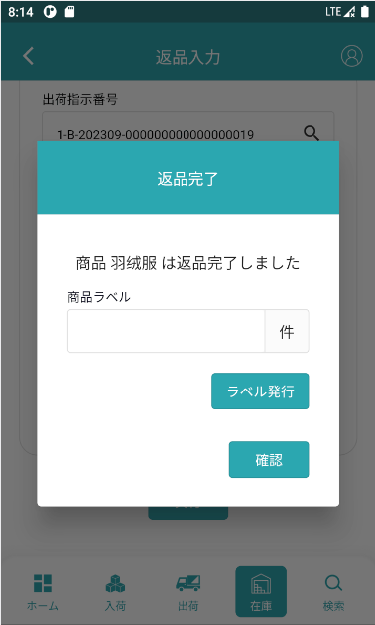
機能設計書 |  | システム名 | プロジェクト名 | 登録日付 |  | 更新日付
 |  | Biz-X POTTS
画面レイアウト |  | サブシステム名 | 機能名名 | 登録担当者 |  | 更新担当者
 |  | 在庫 | 返品入力

 | 画面レイアウト

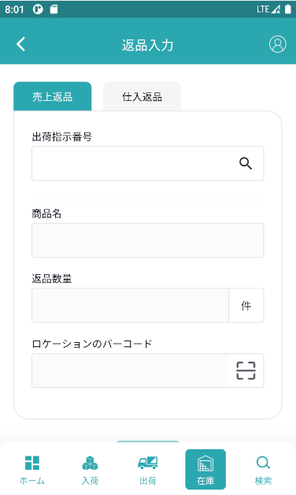
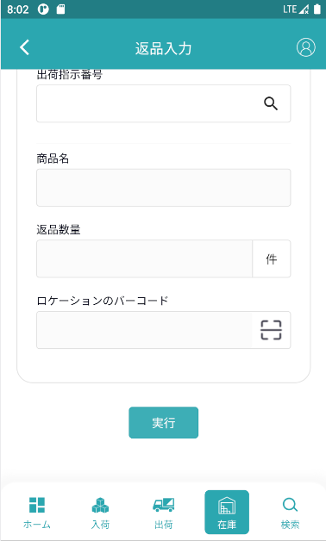

 |  |  |  |  | 売上返品の場合

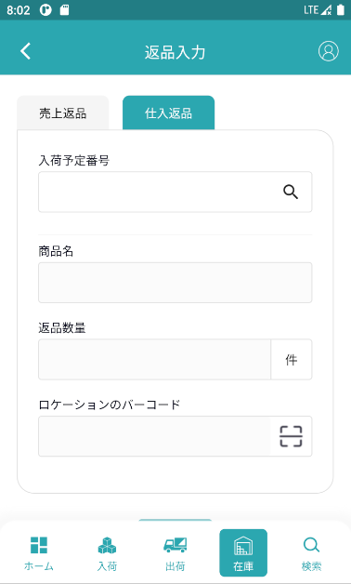
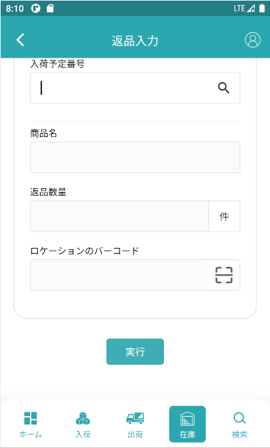

 |  |  |  |  | 仕入返品の場合

